Presentació
Anàlisi de la mortalitat a Catalunya 2017
Annex de taules
Data de publicació: 11/07/2019

Direcció de la publicació
Pilar Saura Agel
Responsable de l'edició
Anna Mompart Penina
Redacció i anàlisi de les dades
Adriana Freitas Ramírez
Anna Puigdefàbregas Serra
Codificadors
Purificació Molina Puyo
Silvia Zaragoza Cosin
Processament de dades
Gloria Ribas Serra
Amb l'objectiu de posar a l'abast dels professionals de la salut dades bàsiques de mortalitat es publica un informe tècnic anual "Anàlisi de la mortalitat a Catalunya" que es compon de tres volums complementaris en format electrònic i que es poden trobar al lloc del Departament.
Per tal de facilitar el treball de les dades, el document d'annex de taules que inclou totes les taules amb els resultats detallats, es presenta en format Excel.

Referència bibliogràfica recomanada:
Servei de Gestió i Anàlisi de la informació per a la planificació Estratègica, Anàlisi de la mortalitat a Catalunya 2017
Barcelona. Departament de Salut, Generalitat de Catalunya, juliol 2019
Referència recomanada de peu de taula:
Font: Registre de Mortalitat de Catalunya. Departament de Salut

© 2019, Generalitat de Catalunya. Departament de Salut, Direcció General de Planificació en Salut
Els continguts d’aquesta obra estan subjectes a una llicència de Reconeixement-NoComercial-SenseObresDerivades 3.0 de Creative Commons.
La llicència es pot consultar a: http://creativecommons.org/licenses/by-nc-nd/3.0/es/

NOTA: aquest document està editat per visualitzar-se correctament en
una pantalla amb una resolució de 1920x1080. Si s'utilitza una pantalla
amb una resolució diferents la visualització pot variar.

Mapes IME
< Tornar al sumari

11. Distribució territorial dels índex de mortalitat estandarditzada (IME) segons regió sanitària, comarca i sexe. Catalunya 2017

REGIÓ SANITÀRIA | COMARCA

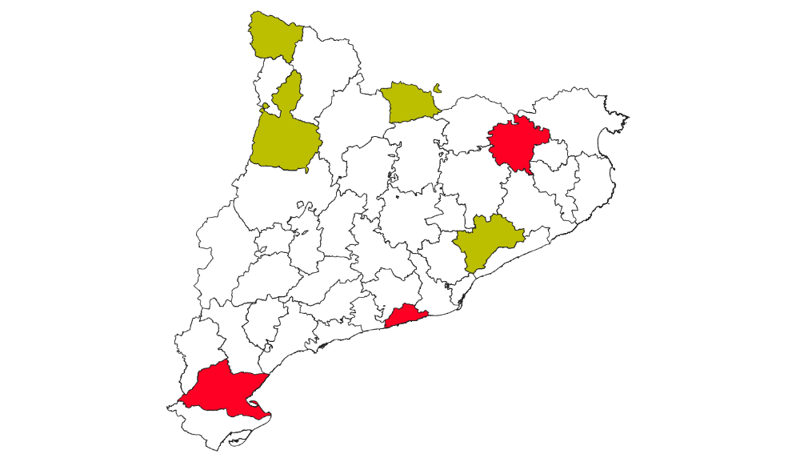
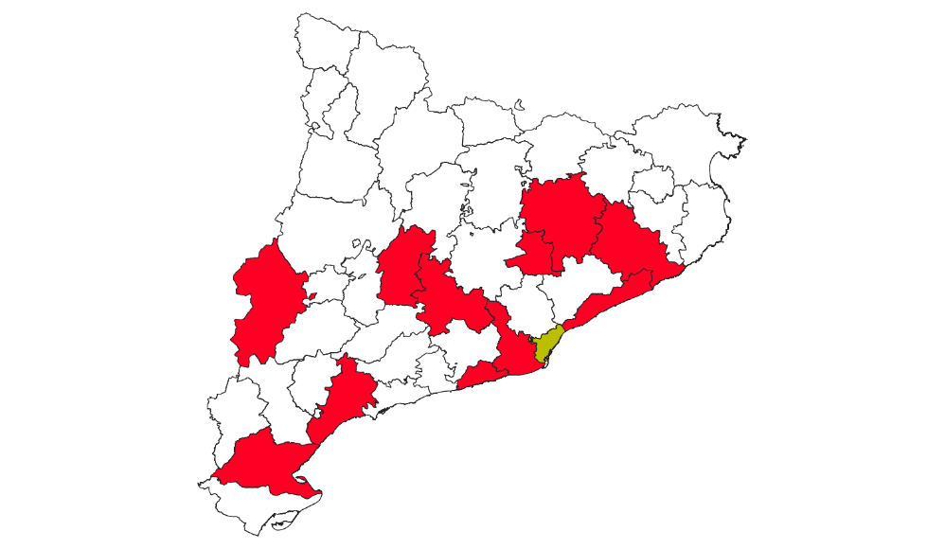
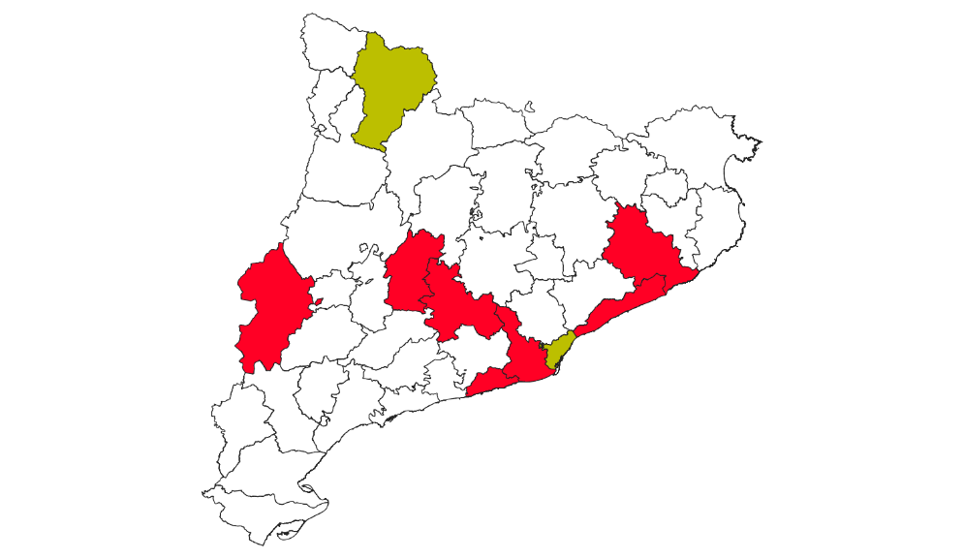
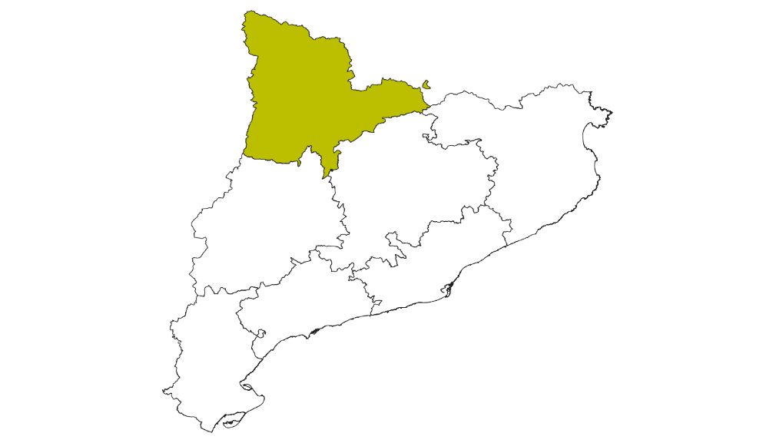
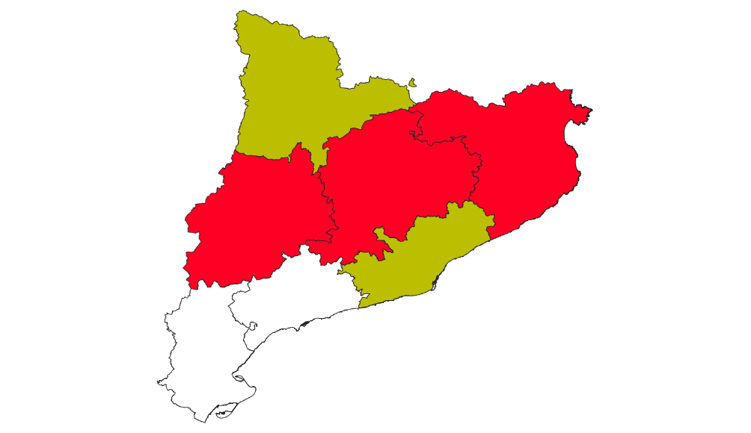
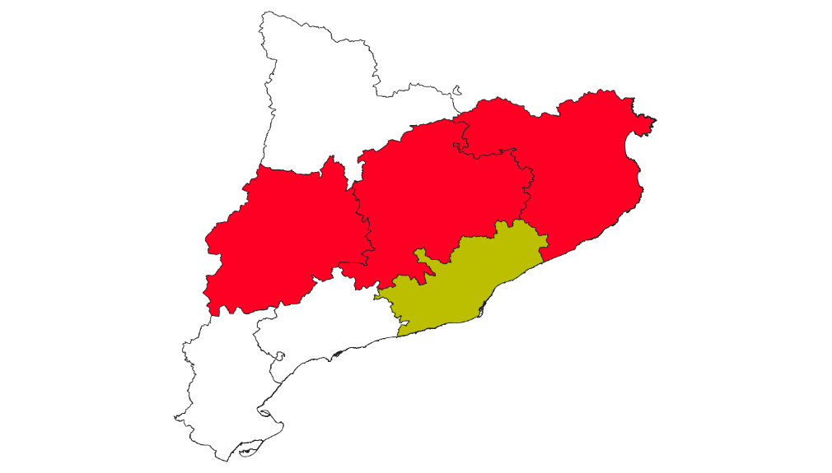
Homes
Total
Dones
Homes
Dones
Total
Mortalitat inferior a la de Catalunya
Diferència no significativa
Mortalitat superior a la de Catalunya
Mortalitat inferior a la de Catalunya
Diferència no significativa
Mortalitat superior a la de Catalunya

